電気利用届出書
東京都立産業貿易センター浜松町館 御中
 |  |  |  |  |  |  |  |  | 申請日：令和 年 月 日
 |  |  |  |  | 電気利用届出書

 |  |  |  |  |  |  | □ ←該当する項目にチェック þ 、 |  |  | Excelで直接入力される場合は「しかく」で変換すると □、■を
展示室の利用に伴い、以下のとおり電気を利用したいので届出します。 |  |  |  |  |  |  | 又は塗りつぶし ■ をしてください。 |  |  | 入力することができます。
１．主催者 | 「展示室／会議室 利用申請書」の 「申請者」の欄と同じ内容を記入願います。
所在地
名称
代表者氏名
担当者氏名 |  |  |  |  | 連絡先 電話番号

電気のご利用に ついて | 記入漏れが無いように作成し、施工日の10日前までに、この「電気利用届書」と
 | 「展示室使用電力算出表」,分電盤番号と使用容量を記入した「電気配線図面」を提出願います。
 | 先に「展示室使用電力算出表」を作成し、下記「3.設備容量等」に転記願います。
 | 「3.設備容量等」欄の ①・②の値は以下の制限値以内とする。
 |  | 単相は、２～５階各階半室で 99kVA以内 、全室で198kVA以内。（各分電盤容量：11kVA/面）
 |  | 三相は、２～５階各階半室で 76kVA以内 、全室で153kVA以内。（各動力盤容量：8.5kVA/面）
 | ※・展示室内の壁コンセントは使用できません。
 | ・ご利用にあたっては、当館設備担当がブレーカ操作をしますので、電気利用申請にて事前の利用申込を行ってください。
 | ・仮設配線を利用する場合は、電流容量の関係により、既設の配線ピット内ACコンセント並びに他の回路は利用できません。

２．施工内容 | 本申請書で申請する展示場にチェックを入れてください。
申請対象 | □ | 5階 |  | □ | 全室利用 | □ | 南側半室利用 | □ | 北側半室利用
 | □ | 4階 |  | □ | 全室利用 | □ | 南側半室利用 | □ | 北側半室利用
 | □ | 3階 |  | □ | 全室利用 | □ | 南側半室利用 | □ | 北側半室利用
 | □ | 2階 |  | □ | 全室利用 | □ | 南側半室利用 | □ | 北側半室利用

３．設備容量等 | 使用する電気の種別にチェックを入れ、接続する設備容量（kVA）等を記入してください。
① 100V (単相, 50Hz) |  |  | 設備容量 | (kVA) |  | 設備容量に対する需要率 |  |  | (%)
 | □ | 使用する | 用途 | □ | 照明 | □ | パソコン | □ | プロジェクター
 | □ | 使用しない |  | □ | レジ | □ | その他（ ）
 |  |  | 特記 | 夜間送電 □あり □なし 仮設用５０Aブレーカ使用 □あり □なし
② 200V (三相, 50Hz) |  |  | 設備容量 | (kVA) |  | 設備容量に対する需要率 |  |  | (%)
 | □ | 使用する | 用途 | □ | 冷凍・冷蔵庫 | □ | ポンプ | □ | 工作機械
 | □ | 使用しない |  | □ | その他（ ）
 |  |  | 特記 | 夜間送電 □あり □なし

施工者 | □ | 自己（主催者自身が施工する簡易配線の場合）
 | □ | 電気工事業者に依頼する場合 ⇒ 以下に、総括電気工事業者の情報を記入してください。
電気工事会社名 |  |  |  |  |  |  | 工事責任者
所在地 |  |  |  |  |  |  | 資格番号

施工開始 予定日時 |  |  | 送電開始 予定日時 |  |  |  | 撤去開始 予定日時
月 日 時 分 施工開始 |  |  | 月 日 時 分 送電開始 |  |  |  | 月 日 時 分 撤去開始

事務処理使用欄 |  | 受付番号： |  |  | 受付日： |  |  | 受付者：
 |  |  |  |  |  |  |  |  | 2020-07-30
東京都立産業貿易センター浜松町館 御中
記入例１
レ点チェック
 |  |  |  |  |  |  |  |  | 申請日：令和 ２ 年 １０ 月 １５ 日
 |  |  |  |  | 電気利用届出書

 |  |  |  |  |  |  | □ ←該当する項目にチェック þ 、
展示室の利用に伴い、以下のとおり電気を利用したいので届出します。 |  |  |  |  |  |  | 又は塗りつぶし ■ をしてください。
１．主催者 | 「展示室／会議室 利用申請書」の 「申請者」の欄と同じ内容を記入してください。
所在地 | 〒１１１－００３３ 東京都台東区花川戸 ２－６－５
名称 | 株式会社 産業貿易センター
代表者氏名 | 浅草 太郎
担当者氏名 | 浅草 一郎 |  |  |  | 連絡先 電話番号 |  | ０００－１２３４－５６７８

電気のご利用に ついて | 記入漏れが無いように作成し、施工日の10日前までに、この「電気利用届書」と
 | 「展示室使用電力算出表」,分電盤番号と使用容量を記入した「電気配線図面」を提出願います。
 | 先に「展示室使用電力算出表」を作成し、下記「3.設備容量等」に転記願います。
 | 「3.設備容量等」欄の ①・②の値は以下の制限値以内とする。
 |  | 単相は、２～５階各階半室で 99kVA以内 、全室で198kVA以内。（各分電盤容量：11kVA/面）
 |  | 三相は、２～５階各階半室で 76kVA以内 、全室で153kVA以内。（各動力盤容量：8.5kVA/面）
 | ※・展示室内の壁コンセントは使用できません。
 | ・ご利用にあたっては、当館設備担当がブレーカ操作をしますので、電気利用申請にて事前の利用申込を行ってください。
 | ・仮設配線を利用する場合は、電流容量の関係により、既設の配線ピット内ACコンセント並びに他の回路は利用できません。

２．施工内容 | 本申請書で申請する展示場にチェックを入れてください。
申請対象 | □ | 7階 |  | □ | 全室利用 | □ | 南側半室利用 | □ | 北側半室利用
 | þ | 6階 |  | þ | 全室利用 | □ | 南側半室利用 | □ | 北側半室利用
 | □ | 5階 |  | □ | 全室利用 | □ | 南側半室利用 | □ | 北側半室利用
 | □ | 4階 |  | □ | 全室利用 | □ | 南側半室利用 | □ | 北側半室利用

３．設備容量等 | 使用する電気の種別にチェックを入れ、接続する設備容量（kVA）等を記入してください。
① 100V (単相, 50Hz) |  |  | 設備容量 | ３ (kVA) |  | 設備容量に対する需要率 |  |  | １００ (%)
 | þ | 使用する | 用途 | þ | 照明 | þ | パソコン | þ | プロジェクター
 | □ | 使用しない |  | □ | レジ | □ | その他（ ）
✔
✔
 |  |  | 特記 | 夜間送電 □あり □なし 仮設用５０Aブレーカ使用 □あり □なし
② 200V (三相, 50Hz) |  |  | 設備容量 | １０ (kVA) |  | 設備容量に対する需要率 |  |  | ８０ (%)
 | þ | 使用する | 用途 | þ | 冷凍・冷蔵庫 | □ | ポンプ | □ | 工作機械
 | □ | 使用しない |  | □ | その他（ ）
✔
 |  |  | 特記 | 夜間送電 □あり □なし

施工者 | □ | 自己（主催者自身が施工する簡易配線の場合）
 | þ | 電気工事業者に依頼する場合 ⇒ 以下に、総括電気工事業者の情報を記入してください。
電気工事業者名 |  | 有限会社 東都電気工事 |  |  |  |  | 工事責任者 |  | 東都 太郎
所在地 |  | 東京都○△区花川戸０-０-０ |  |  |  |  | 資格番号 |  | 都-123

施工開始 予定日時 |  |  | 送電開始 予定日時 |  |  |  | 撤去開始 予定日時
１１月２５日 ９時00分施工開始 |  |  | １１月２５日１１時00分 送電開始 |  |  |  | １１月２７日１７時00分 撤去開始

事務処理使用欄 |  | 受付番号： |  |  | 受付日： |  |  | 受付者：

展示室レイアウト (設備表示)
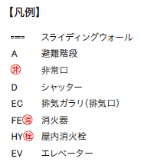
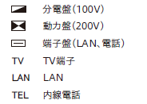
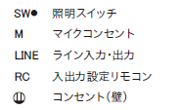
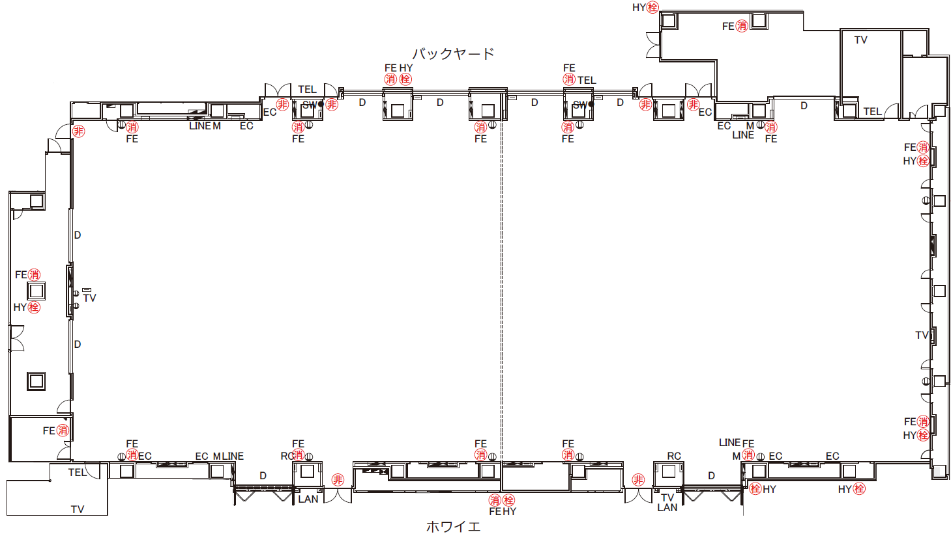
LAN
LAN

T-0x-04
T-0x-05
T-0x-06
T-0x-07
T-0x-09
T-0x-03
●
●
T-0x-08
T-0x-02

T-0x-10
T-0x-01

●
●
T-0x-18
T-0x-17
T-0x-11
T-0x-16
T-0x-15
T-0x-14
T-0x-13
T-0x-12

●：仮設用50Aﾌﾞﾚｰｶ+端子盤 有

